Feld Dokumentation LIDO 1.1
HTML Ansicht der XSD

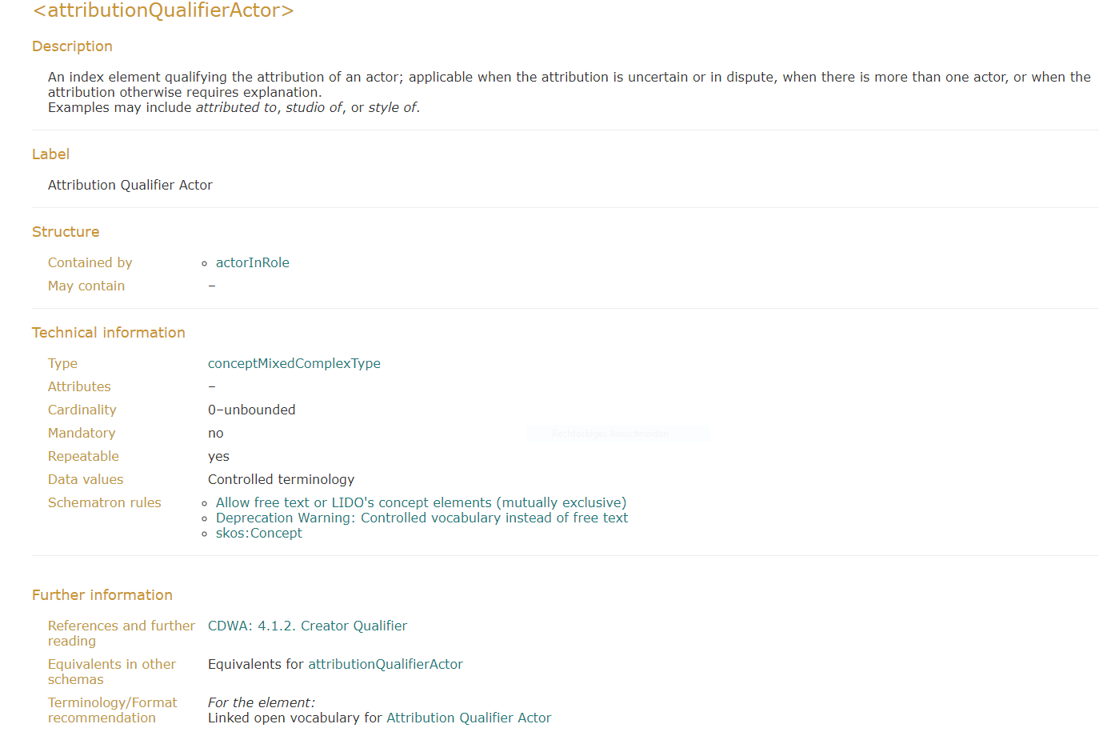

Terminologie Empfehlung

Vokabular
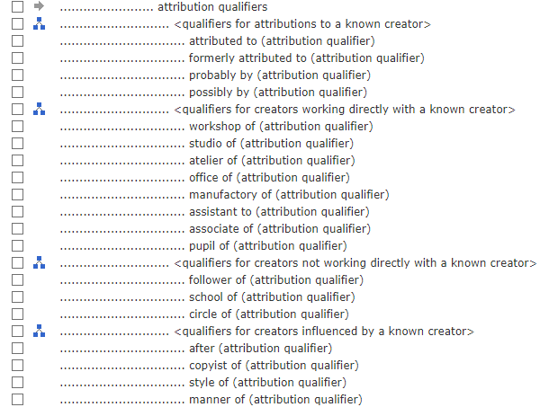

Auszug aus XSD

<xs:complexType name="actorInRoleComplexType" id="actorInRoleComplexType">
 | <xs:annotation>
 |  | <xs:documentation>
 |  |  | <tei:ab type="description">Contains actor information with role, attribution and
 |  |  |  | extent, where applicable, related to the event the actor participated in or was
 |  |  |  | present at.</tei:ab>
 |  |  | <tei:ab type="furtherReading">
 |  |  |  | <tei:ref target="https://www.getty.edu/research/publications/electronic_publications/cdwa/14creation.html#Creator-Role">
 |  |  |  |  | CDWA: 4.1.4. Creator Role</tei:ref>
 |  |  | </tei:ab>
 |  |  | <tei:ab type="dataValues">Not applicable</tei:ab>
 |  | </xs:documentation>
 | </xs:annotation>
 | <xs:sequence>
 |  | <xs:element name="actor" type="lido:actorComplexType" id="actor_actorInRoleComplexType">
 |  |  | ...
 |  | </xs:element>
 |  | <xs:element name="roleActor" minOccurs="0" maxOccurs="unbounded" id="roleActor">
 |  |  | ...
 |  | </xs:element>
 |  | <xs:element name="attributionQualifierActor" type="lido:conceptMixedComplexType"
 |  |  | minOccurs="0" maxOccurs="unbounded" id="attributionQualifierActor">
 |  |  | <xs:annotation>
 |  |  |  | <xs:documentation>
 |  |  |  |  | <tei:ab type="description">An index element qualifying the attribution of an
 |  |  |  |  |  | actor; applicable when the attribution is uncertain or in dispute, when
 |  |  |  |  |  | there is more than one actor, or when the attribution otherwise requires
 |  |  |  |  |  | explanation.<br />
 |  |  |  |  |  | Examples may include <em>attributed to</em>, <em>studio of</em>, or <em>style
 |  |  |  |  |  | of</em>.</tei:ab>
 |  |  |  |  | <tei:ab type="label">Attribution Qualifier Actor</tei:ab>
 |  |  |  |  | <tei:ab type="furtherReading">
 |  |  |  |  |  | <tei:ref target="https://www.getty.edu/research/publications/electronic_publications/cdwa/14creation.html#Qualifier">
 |  |  |  |  |  |  | CDWA: 4.1.2. Creator Qualifier</tei:ref>
 |  |  |  |  | </tei:ab>
 |  |  |  |  | <tei:ab type="dataValues">Controlled terminology</tei:ab>
 |  |  |  |  | <tei:ab type="recommendation">Linked open vocabulary for
 |  |  |  |  |  | <tei:ref target="accompanying-document.html#attributionQualifierActor">Attribution Qualifier Actor</tei:ref></tei:ab>
 |  |  |  | </xs:documentation>
 |  |  |  | <xs:appinfo>
 |  |  |  |  | <sch:pattern>
 |  |  |  |  |  | <sch:rule context="lido:attributionQualifierActor">
 |  |  |  |  |  |  | <sch:extends rule="sch_MixedContent"/>
 |  |  |  |  |  |  | <sch:extends rule="sch_MixedContentInfo"/>
 |  |  |  |  |  |  | <sch:extends rule="sch_SKOS"/>
 |  |  |  |  |  | </sch:rule>
 |  |  |  |  | </sch:pattern>
 |  |  |  | </xs:appinfo>
 |  |  | </xs:annotation>
 |  | </xs:element>
 |  | <xs:element name="extentActor" type="lido:conceptMixedComplexType" minOccurs="0"
 |  |  | maxOccurs="unbounded" id="extentActor">
 |  |  | ...
 |  | </xs:element>
 |  | <xs:element name="sourceActorInRole" type="lido:textComplexType" minOccurs="0" maxOccurs="unbounded" id="sourceActorInRole">
 |  |  | ...
 |  | </xs:element>
 | </xs:sequence>
</xs:complexType>

